工作表1
订单编号：1937
渠道代理： | 阿伟（二娘）
下单内容： | 款式/皮料/颜色： |  | 来料：前凸袋双肩背/ 撞色/ 后幅灰色、前幅上段灰色（断开）凸袋黄色
 | 五金： |  | 银色
 | 工艺/Logo： |  | 机车/ 无
下单日期： | 2018-05-17
预计出货日期： | 2018-05-27
其他备注： | 加急下，边缘条用牛皮、 肩带背面用羊皮
参考图片： | 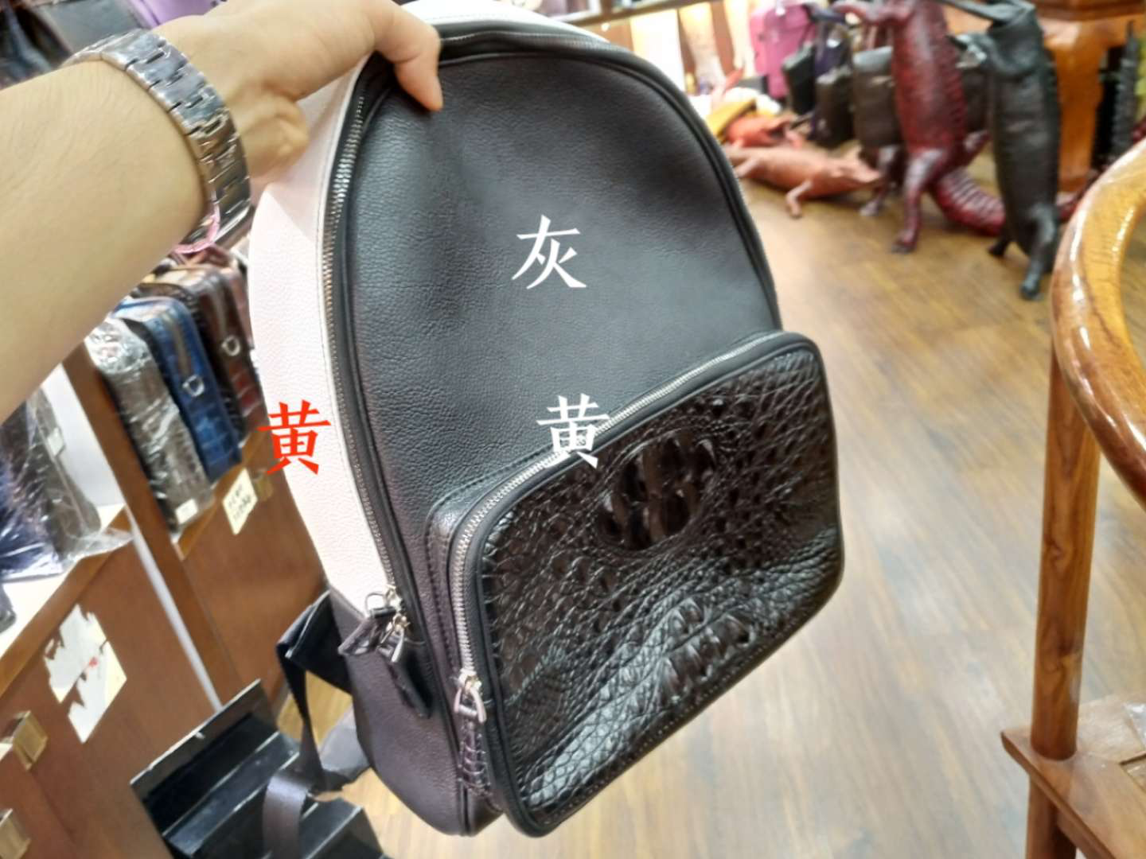 |  |  |  |  | ·

开料 | 铲皮 | 拖料 | 台面 | 油边 | 打斩/ 缝线

五金/ 包装/ QC |  | 技术管理 |  | 厂长签字

